Hoja1
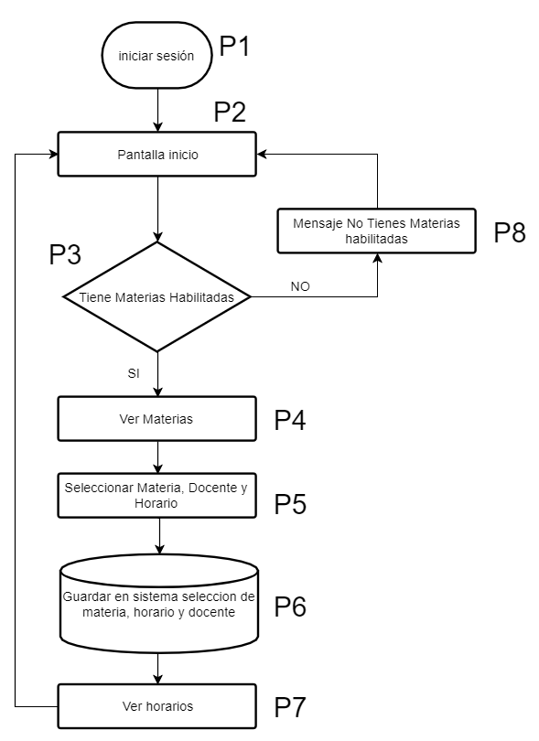
codFlujo | codProceso | codProcesoSiguiente | rol | pantalla
F1 | P1 | P2 | Estudiante | iniciar_sesion.inc.php
F1 | P2 | P3 | Estudiante | pantinicio.inc.php
F1 | P3 | P4 | Estudiante | tienemateriashabi.inc.php
F1 | P4 | P5 | Estudiante | vermaterias.inc.php
F1 | P5 | P6 | Estudiante | selecmatdochorario.inc.php
F1 | P6 | P7 | Estudiante | guardar.inc.php
F1 | P7 | p2 | Estudiante | verhorario.inc.php
F1 | P8 | p2 | Estudiante | mensajesinmaterias.inc.php

codFlujo | codProceso | codProcesoSI | codProcesoNO
F1 | P2 | P3 | P7

